ΟΔΗΓΙΕΣ
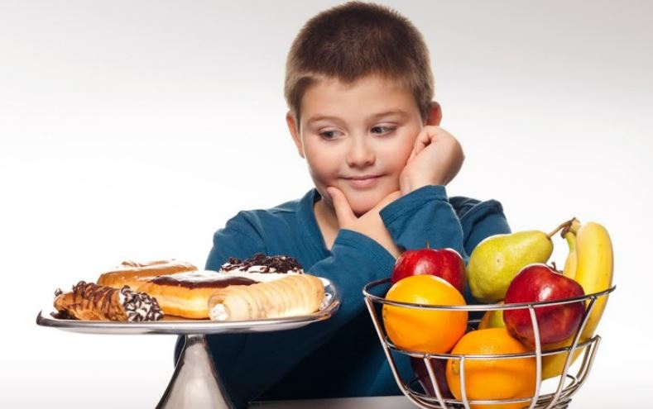
ΟΙ ΔΙΑΤΡΟΦΙΚΕΣ ΣΥΝΗΘΕΙΕΣ ΤΩΝ ΠΑΙΔΙΩΝ ΤΟΥ ΣΧΟΛΕΙΟΥ ΜΑΣ

ΣΤΟ ΣΧΟΛΕΙΟ ΜΑΣ ΕΓΙΝΕ ΜΙΑ ΕΡΕΥΝΑ ΓΙΑ ΤΙΣ ΔΙΑΤΡΟΦΙΚΕΣ ΣΥΝΗΘΕΙΕΣ ΤΩΝ ΣΥΜΜΑΘΗΤΩΝ ΚΑΙ ΣΥΜΜΑΘΗΤΡΙΩΝ ΣΑΣ. ΤΑ ΑΠΟΤΕΛΕΣΜΑΤΑ ΤΗΣ ΕΡΕΥΝΑΣ ΥΠΑΡΧΟΥΝ ΑΠΟΤΥΠΩΜΕΝΑ ΣΤΟΥΣ ΠΙΝΑΚΕΣ ΠΟΥ ΒΡΙΣΚΟΝΤΑΙ ΣΤΗ ΣΕΛΙΔΑ "ΠΙΝΑΚΕΣ". ΑΦΟΥ ΤΟΥΣ ΜΕΛΕΤΗΣΕΤΕ ΚΑΛΑ, ΘΑ ΠΡΕΠΕΙ ΝΑ ΔΗΜΙΟΥΡΓΗΣΕΤΕ ΓΡΑΦΗΜΑΤΑ ΓΙΑ ΚΆΘΕ ΈΝΑ ΑΠΟ ΑΥΤΟΥΣ. ΣΚΕΦΤΕΙΤΕ ΠΟΙΟ ΓΡΑΦΗΜΑ ΠΙΣΤΕΥΕΤΕ ΟΤΙ ΤΑΙΡΙΑΖΕΙ ΠΕΡΙΣΣΌΤΕΡΟ ΣΕ ΚΑΘΕ ΠΕΡΙΠΤΩΣΗ ΚΑΙ ΕΞΗΓΗΣΤΕ ΜΑΣ ΓΙΑΤΙ.

ΓΡΑΦΗΜΑΤΑ
ΤΡΩΤΕ ΠΡΩΙΝΟ;
 | ΠΑΙΔΙΑ
ΝΑΙ | 123
ΌΧΙ | 56

ΠΟΙΟ ΕΊΝΑΙ ΤΟ ΑΓΑΠΗΜΕΝΟ ΣΑΣ ΦΡΟΥΤΟ;
 | ΠΑΙΔΙΑ
ΜΗΛΟ | 12
ΠΟΡΤΟΚΑΛΙ | 20
ΚΑΡΠΟΥΖΙ | 34
ΡΟΔΑΚΙΝΟ | 3
ΠΕΠΟΝΙ | 12
ΦΡΑΟΥΛΑ | 34
ΚΕΡΑΣΙ | 14
ΜΠΑΝΑΝΑ | 50

ΠΟΣΑ ΦΡΟΥΤΑ ΤΡΩΤΕ ΚΑΘΗΜΕΡΙΝΑ;
 | ΠΑΙΔΙΑ
ΚΑΝΕΝΑ | 23
ΈΝΑ | 35
ΔΥΟ | 50
ΤΡΙΑ | 58
ΠΕΡΙΣΣΟΤΕΡΑ | 13

